3. Hồ Sơ Chứng Cứ & Hình Ảnh
HỒ SƠ BẰNG CHỨNG & HÌNH ẢNH TRA CỨU ĐỐI SOÁT CỦA TỔ THẨM ĐỊNH
Trích xuất chi tiết hồ sơ chứng cứ, hóa đơn, hợp đồng ERP và hình ảnh đối soát thị trường cho các mục chốt giá

STT | Mã ERP / Thiết Bị | Tên Vật Tư & Quy Cách | Hình Ảnh Chứng Cứ (Báo Giá / ERP / Web) | Liên Kết Nguồn Tra Cứu (Hyperlink) | Cơ Sở 1: Báo Giá Gốc | Cơ Sở 2: ERP Vĩnh Tân 4 | Cơ Sở 3: EVN IMIS | Cơ Sở 4: Mua Sắm Công (e-GP) | Cơ Sở 5: Thị Trường & Tham Khảo | Kết Luận Đơn Giá Chốt
1 | 3.82.63.134.ENG.00.000 | Module đầu vào input IUX 760 MI (Điện áp hoạt động: 17-28VDC Partno: 908531 Hãng sản xuất: Minimax) | [Lưu trong hồ sơ PDF] | — | Đơn giá trình (13,559,000 đ) là đơn giá thấp nhất theo Báo giá của DTL 19.8.2026. xlsx fn (file Báo giá DTL 19.8.2026. xlsx fn.pdf, Trang 1). Ngoài ra còn có: CÔNG TY CỔ PHẦN CÔNG NGHỆ CƠ ĐIỆN EME báo giá 15,592,850 đ (+ | Vật tư đã có lịch sử nhập kho tại NMNĐ Vĩnh Tân 4 theo Nhập kho vật tư (HĐ: 115/2023, Ttr 2562/KHVT) theo hóa đơn số 00000041, 42, 43, 44, 45, 46 ngày 30.08.2024 (ngày ký 2024-10-31 00:00:00, do Nhập kho vật tư (HĐ: 115/ | Trong khoảng thời gian tra cứu từ ngày 01/01/2023 đến ngày 07/09/2026, qua đối chiếu CSDL EVN IMIS theo từ khóa [908531], vật tư chưa tìm thấy dữ liệu mua sắm tương đương trên CSDL EVN IMIS của các Đơn vị Phát điện trong | Đã tra cứu từ khóa [IUX 760 MI] trên Mạng Đấu thầu Quốc gia (muasamcong.mpi.gov.vn) lúc 14:29 ngày 07/09/2026 nhưng chưa ghi nhận kết quả trúng thầu tương tự. | Hiện tại không có giá bán cố định công khai cho thiết bị Module đầu vào Input IUX 760 M-I (Partno: 908531) của hãng Minimax trên thị trường bán lẻ. [1] (https://anhnghison.com/san-pham/heat-detector-heat-sensing-908531-m | Đơn giá chốt: 6.015.000 đ (Tiết kiệm: 30.176.000 đ)
2 | 3.34.40.024.ENG.00.000 | Nút nhấn khẩn cấp - Discovery manual call point, Part no: 58100-953 (Nút nhấn khẩn cấp, Part no: 58100-953, Nguồn cấp: 17 - 28VDC , IP67. NSX: Apollo) | 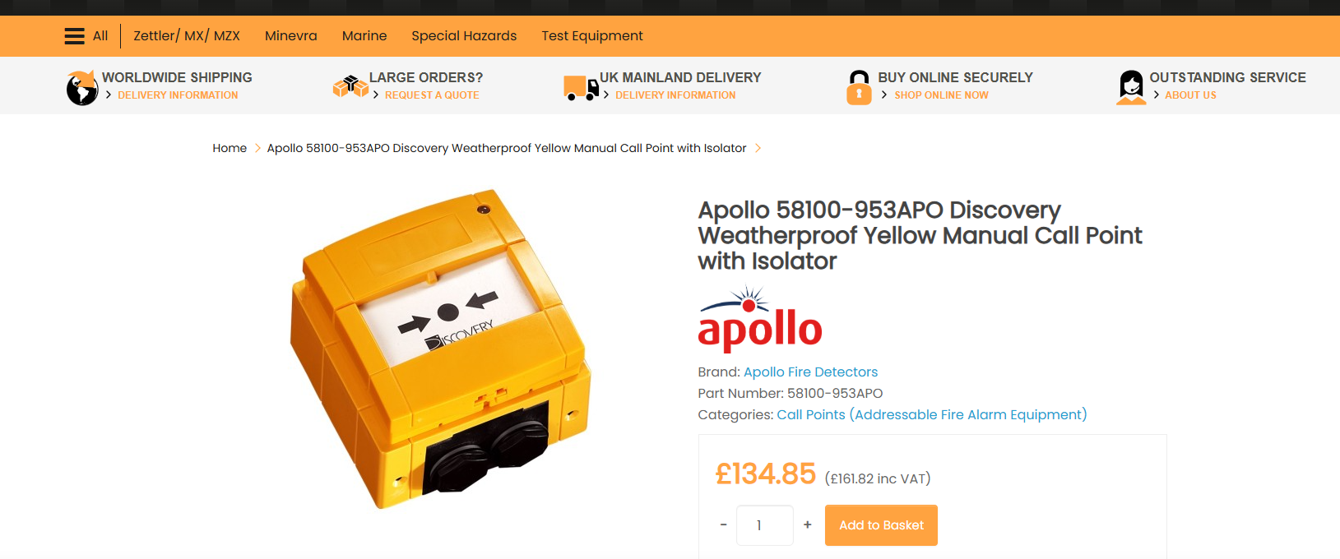 | Mở liên kết trực tuyến ↗ | Đơn giá trình (14,208,000 đ) là đơn giá thấp nhất theo Báo giá của CÔNG TY CỔ PHẦN XÂY DỰNG VÀ KỸ THUẬT THĂNG LONG (file BÁO GIÁ THĂNG LONG 19.8.2026 D.pdf, Trang 1). Ngoài ra còn có: DTL 19.8.2026. xlsx fn báo giá 15,10 | Vật tư đã có lịch sử nhập kho tại NMNĐ Vĩnh Tân 4 theo Nhập kho vật tư (QĐ:161) theo hóa đơn số 0000221 ngày 26.03.2021 (ngày ký 2021-04-14 00:00:00, do Nhập kho vật tư (QĐ:161) theo hóa đơn số 0000221 ngày 26.03.2021 cu | Trong khoảng thời gian tra cứu từ ngày 01/01/2023 đến ngày 07/09/2026, qua đối chiếu CSDL EVN IMIS theo từ khóa [58100-953], vật tư chưa tìm thấy dữ liệu mua sắm tương đương trên CSDL EVN IMIS của các Đơn vị Phát điện tr | Đã tra cứu từ khóa [58100-953] trên Mạng Đấu thầu Quốc gia (muasamcong.mpi.gov.vn) lúc 14:43 ngày 07/09/2026 nhưng chưa ghi nhận kết quả trúng thầu tương tự. | Đã tra cứu "Nút nhấn khẩn cấp - Discovery manual call point, Part no: 58100-953 - Nút nhấn khẩn cấp, Part no: 58100-953, Nguồn cấp: 17 - 28VDC , IP67. NSX: Apollo" trên trang https://www.acornfiresecurity.com/apollo-disc | Đơn giá chốt: 7.000.000 đ (Tiết kiệm: 7.208.000 đ)
3 | Chưa có mã vật tư | Actuator khí nén FlowTek Series 92 (Actuator khí nén: Model: FlowTek Series 92 (920830-113A0532) Type: DOUBLE ACTING Nhiệt độ hoạt động: 0°F đến 123°F (-18°C đến 50°C). Torque rating: 283-908 Nm Áp suất hoạt động: 2 đến 10 bar Nhà sản xuất: Bray International) | 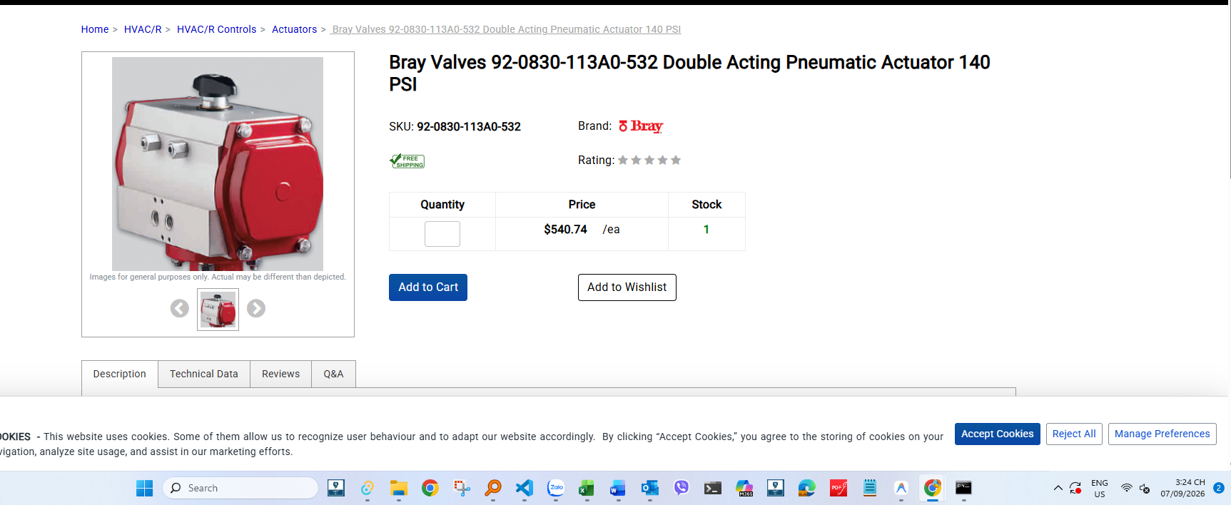 | Mở liên kết trực tuyến ↗ | Đơn giá trình (56,000,000 đ) là đơn giá thấp nhất theo Báo giá của CÔNG TY TNHH THƯƠNG MẠI KỸ THUẬT NĂNG LƯỢNG AN HIẾU (file BÁO GIÁ An Hiếu.pdf, Trang 1). Ngoài ra còn có: CÔNG TY CỔ PHẦN XÂY DỰNG VÀ KỸ THUẬT THĂNG LONG | Qua rà soát CSDL lịch sử mua sắm ERP của NMNĐ Vĩnh Tân 4, các kết quả tra cứu không có tính chất kỹ thuật và quy cách tương đồng phù hợp với vật tư đang xét. Thẩm định viên không áp dụng CSDL ERP làm căn cứ so sánh đơn g | Trong khoảng thời gian tra cứu từ ngày 01/01/2023 đến ngày 07/09/2026, qua đối chiếu CSDL EVN IMIS theo từ khóa [113A0532], vật tư chưa tìm thấy dữ liệu mua sắm tương đương trên CSDL EVN IMIS của các Đơn vị Phát điện tro | Đã tra cứu từ khóa [Actuator khí nén FlowTek Series 92] trên Mạng Đấu thầu Quốc gia (muasamcong.mpi.gov.vn) lúc 16:04 ngày 07/09/2026 nhưng chưa ghi nhận kết quả trúng thầu tương tự. | Đã tra cứu từ khóa [920830-113A0532] trên thị trường Thương mại điện tử / Website nhà cung cấp (Industrial Stores) tại đường link [https://www.industrialstores.com/productdetail/bray-valves-920830113a0532-double-acting-p | Đơn giá chốt: 16.491.600 đ (Tiết kiệm: 197.542.000 đ)
4 | Chưa có mã vật tư | Solenoid van 600250-70900533 (Solenoid van: Mã thiết bị: 600250-70900533 Loại van: Van điều khiển ống dẫn (spool control valve) được vận hành bằng khí nén (pilot-operated). Điện áp: 24 VAC. Cổng kết nối: 1/4" NPT. Áp suất hoạt động: 35 đến 150 psig (2.4 đến 10.3 bar) với không khí đã lọc. Nhiệt độ hoạt động: 0°F đến 123°F (-18°C đến 50°C). Gắn kết: Gắn trực tiếp giao diện NAMUR. Nhà sản xuất: Bray International.) | 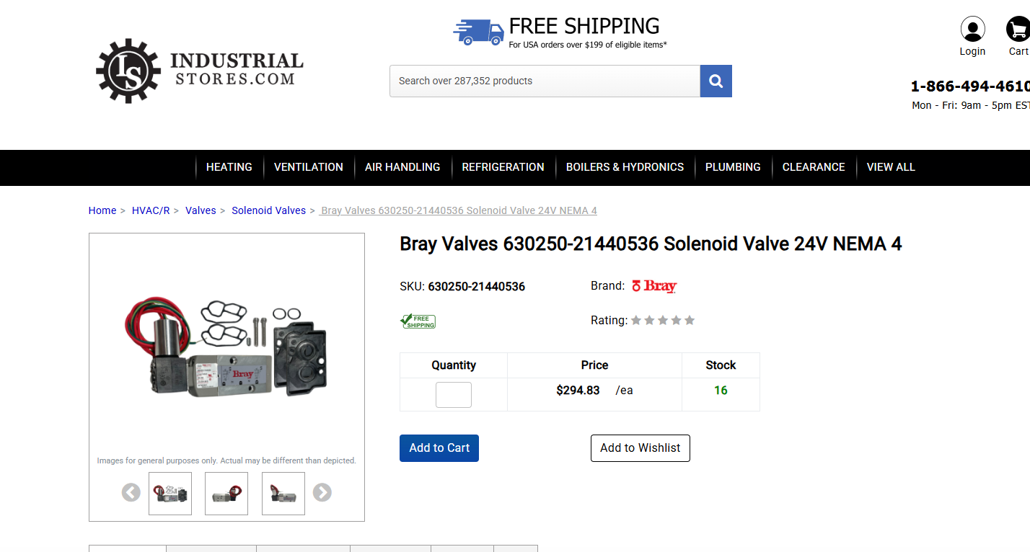 | Mở liên kết trực tuyến ↗ | Đơn giá trình (64,000,000 đ) là đơn giá thấp nhất theo Báo giá của CÔNG TY TNHH THƯƠNG MẠI KỸ THUẬT NĂNG LƯỢNG AN HIẾU (file BÁO GIÁ An Hiếu.pdf, Trang 2). Ngoài ra còn có: CÔNG TY CỔ PHẦN XÂY DỰNG VÀ KỸ THUẬT THĂNG LONG | Qua rà soát CSDL lịch sử mua sắm ERP của NMNĐ Vĩnh Tân 4, các kết quả tra cứu không có tính chất kỹ thuật và quy cách tương đồng phù hợp với vật tư đang xét. Thẩm định viên không áp dụng CSDL ERP làm căn cứ so sánh đơn g | Tra cứu ngày 08/09/2026 theo từ khóa [600250-70900533] trên CSDL Hợp đồng mua sắm toàn ngành EVN IMIS (phiên kết nối xác thực tài khoản VINHTAN4TPP\\hieuna còn hiệu lực); kết quả ghi nhận không có dữ liệu hợp đồng mua sắ | Tra cứu từ khóa [600250-70900533] trên Cổng Mạng Đấu thầu Quốc gia (muasamcong.mpi.gov.vn); kết quả ghi nhận vật tư thuộc nhóm hàng đặc thù, không có kết quả trúng thầu công khai tương tự trên Hệ thống e-GP. | Đã tra cứu từ khóa [600250-70900533] trên website nhà cung cấp (Industrial Stores) tại link [https://www.industrialstores.com/productdetail/bray-valves-630250-21440536-solenoid-valve]; ghi nhận đơn giá niêm yết công khai | Đơn giá chốt: 9.009.300 đ (Tiết kiệm: 274.953.500 đ)
5 | Chưa có mã vật tư | Spiral Wound Gasket DN200 PN40 (Spiral Wound Gasket DN200 PN40 RF – EN 1514-2 – Type CGI – SS316L/PTFE/SS316L/CS) | [Lưu trong hồ sơ PDF] | — | Đơn giá trình (1,500,000 đ) là đơn giá thấp nhất theo Báo giá của CÔNG TY CỔ PHẦN XÂY DỰNG VÀ KỸ THUẬT THĂNG LONG (file BÁO GIÁ THĂNG LONG 19.8.2026 D.pdf, Trang 1). Ngoài ra còn có: CÔNG TY TNHH THƯƠNG MẠI KỸ THUẬT NĂNG | Qua rà soát CSDL lịch sử mua sắm ERP của NMNĐ Vĩnh Tân 4, các kết quả tra cứu không có tính chất kỹ thuật và quy cách tương đồng phù hợp với vật tư đang xét. Thẩm định viên không áp dụng CSDL ERP làm căn cứ so sánh đơn g | Trong khoảng thời gian tra cứu từ ngày 01/01/2023 đến ngày 07/09/2026, qua đối chiếu CSDL EVN IMIS theo từ khóa [Spiral Wound Gasket DN200 PN40], vật tư chưa tìm thấy dữ liệu mua sắm tương đương trên CSDL EVN IMIS của cá | Qua rà soát Cổng Mạng Đấu thầu Quốc gia e-GP (muasamcong.mpi.gov.vn) theo từ khóa [Spiral Wound Gasket], các kết quả tra cứu không có tính chất kỹ thuật và quy cách tương đồng phù hợp với vật tư đang xét. Thẩm định viên | Đã tra cứu từ khóa [Spiral Wound Gasket DN200 PN40 - Spiral Wound Gasket DN200 PN40 RF – EN 1514-2 – Type CGI – SS316L/PTFE/SS316L/CS] trên các cổng Internet & Sàn TMĐT (eBay, Misumi, Google Web); kết quả ghi nhận vật tư | Đơn giá chốt: 1.500.000 đ (Tiết kiệm: 0 đ)
6 | Chưa có mã vật tư | GEFA DG1 Ball Valve (GEFA DG1 Ball Valve, DN50/65, PN125, Body SS316 (1.4408), High Pressure Ball Valve, Rohrgewinde DIN 2999-Rp, ISO 228/1-G) | [Lưu trong hồ sơ PDF] | — | Đơn giá trình (61,250,000 đ) là đơn giá thấp nhất theo Báo giá của CÔNG TY CỔ PHẦN XÂY DỰNG VÀ KỸ THUẬT THĂNG LONG (file BÁO GIÁ THĂNG LONG 19.8.2026 D.pdf, Trang 1). Ngoài ra còn có: DTL 19.8.2026. xlsx fn báo giá 65,00 | Qua rà soát CSDL lịch sử mua sắm ERP của NMNĐ Vĩnh Tân 4, các kết quả tra cứu không có tính chất kỹ thuật và quy cách tương đồng phù hợp với vật tư đang xét. Thẩm định viên không áp dụng CSDL ERP làm căn cứ so sánh đơn g | Trong khoảng thời gian tra cứu từ ngày 01/01/2023 đến ngày 07/09/2026, qua đối chiếu CSDL EVN IMIS theo từ khóa [GEFA DG1], vật tư chưa tìm thấy dữ liệu mua sắm tương đương trên CSDL EVN IMIS của các Đơn vị Phát điện tro | Qua rà soát Cổng Mạng Đấu thầu Quốc gia e-GP (muasamcong.mpi.gov.vn) theo từ khóa [GEFA DG1], các kết quả tra cứu không có tính chất kỹ thuật và quy cách tương đồng phù hợp với vật tư đang xét. Thẩm định viên không áp dụ | Đã tra cứu từ khóa [GEFA DG1 Ball Valve - GEFA DG1 Ball Valve, DN50/65, PN125, Body SS316 (1.4408), High Pressure Ball Valve, Rohrgewinde DIN 2999-Rp, ISO 228/1-G] trên các cổng Internet & Sàn TMĐT (eBay, Misumi, Google | Đơn giá chốt: 8.910.000 đ (Tiết kiệm: 52.340.000 đ)
7 | Chưa có mã vật tư | Selector valve KMX CO2 (Selector valve KMX CO₂ LP piston controlled, complete - Size: DN50 ­ End Connection: Flange DIN 2501 PN40 ­ Working pressure: 25 bar ­ Temperature: ~ –20°C (Liquid CO₂) ­ Housing: Cast steel, Piston: GJL-250, Piston Rod: AISI 303) | [Lưu trong hồ sơ PDF] | — | Đơn giá trình (452,147,000 đ) là đơn giá thấp nhất theo Báo giá của DTL 19.8.2026. xlsx fn (file Báo giá DTL 19.8.2026. xlsx fn.pdf, Trang 1). Ngoài ra còn có: CÔNG TY CỔ PHẦN XÂY DỰNG VÀ KỸ THUẬT THĂNG LONG báo giá 468, | Vật tư chưa có lịch sử mua sắm/nhập kho trong CSDL lịch sử mua sắm ERP của NMNĐ Vĩnh Tân 4. Căn cứ đơn giá sẽ được thẩm định và xác định dựa trên Báo giá mới nhận (Khối 1), CSDL IMIS EVN (Khối 3) và Mua Sắm Công (Khối 4) | Trong khoảng thời gian tra cứu từ ngày 01/01/2023 đến ngày 07/09/2026, qua đối chiếu CSDL EVN IMIS theo từ khóa [KMX CO2], vật tư chưa tìm thấy dữ liệu mua sắm tương đương trên CSDL EVN IMIS của các Đơn vị Phát điện tron | Qua rà soát Cổng Mạng Đấu thầu Quốc gia e-GP (muasamcong.mpi.gov.vn) theo từ khóa [KMX], các kết quả tra cứu không có tính chất kỹ thuật và quy cách tương đồng phù hợp với vật tư đang xét. Thẩm định viên không áp dụng CS | Đã tra cứu từ khóa [Selector valve KMX] trên các cổng Internet & Sàn TMĐT (eBay, Misumi, Google Web); kết quả ghi nhận vật tư thuộc danh mục thiết bị đặc thù công nghiệp, các trang web/nhà cung cấp không niêm yết đơn giá | Đơn giá chốt: 452.147.000 đ (Tiết kiệm: 0 đ)
8 | Chưa có mã vật tư | Union G 10-PL A3C (Union - Type: G - Union - Model: G 10-PL A3C - Part no.: 125943 - Pipe OD.: 10 (mm) - Include: DPR - Progressgive ring (at both ends) + Model: DPR 10-L/S A3D + Part no.: 126091 - Manufacturer: Minimax Gmb, Germany) | [Lưu trong hồ sơ PDF] | — | Đơn giá trình (1,004,000 đ) là đơn giá thấp nhất theo Báo giá của CÔNG TY CỔ PHẦN XÂY DỰNG VÀ KỸ THUẬT THĂNG LONG (file BÁO GIÁ THĂNG LONG 19.8.2026 D.pdf, Trang 2). Ngoài ra còn có: CÔNG TY TNHH THƯƠNG MẠI KỸ THUẬT NĂNG | — | — | — | — | Đơn giá chốt: 620.000 đ (Tiết kiệm: 3.840.000 đ)
9 | Chưa có mã vật tư | Elbow union (Elbow union - Type: W - Elbow union - Model: W 10-PL A3C - Part no.: 174678 - Pipe OD: 10 (mm) - Include: DPR - Progressive ring (at both ends) + Model: DPR 10-L/S A3D + Part no.: 126091 - Manufacturer: Minimax Gmb, Germany) | [Lưu trong hồ sơ PDF] | — | Đơn giá trình (1,315,000 đ) là đơn giá thấp nhất theo Báo giá của CÔNG TY CỔ PHẦN XÂY DỰNG VÀ KỸ THUẬT THĂNG LONG (file BÁO GIÁ THĂNG LONG 19.8.2026 D.pdf, Trang 2). Ngoài ra còn có: CÔNG TY TNHH THƯƠNG MẠI KỸ THUẬT NĂNG | Qua rà soát CSDL lịch sử mua sắm ERP của NMNĐ Vĩnh Tân 4, các kết quả tra cứu không có tính chất kỹ thuật và quy cách tương đồng phù hợp với vật tư đang xét. Thẩm định viên không áp dụng CSDL ERP làm căn cứ so sánh đơn g | Trong khoảng thời gian tra cứu từ ngày 01/01/2023 đến nay, qua đối chiếu CSDL EVN IMIS theo từ khóa [10-PL A3C], vật tư chưa tìm thấy dữ liệu mua sắm tương đương trên CSDL EVN IMIS. | Đã tra cứu từ khóa [W 10-PL A3C] trên Mạng Đấu thầu Quốc gia (muasamcong.mpi.gov.vn) lúc 10:47 ngày 08/09/2026 nhưng chưa ghi nhận kết quả trúng thầu tương tự. |  | Đơn giá chốt: 1.315.000 đ (Tiết kiệm: 0 đ)
10 | Chưa có mã vật tư | Union tee (Union tee - Type: T - Union tee - Model: T - PL A3C - Part no.: 125645 - Pipe OD.: 10 (mm) - Include: DPR - Progressive ring (at three ends) + Model: DPR 10-L/S A3D + Part no.: 126091 - Manufacturer: Minimax Gmb, Germany) | [Lưu trong hồ sơ PDF] | — | Đơn giá trình (1,508,000 đ) là đơn giá thấp nhất theo Báo giá của CÔNG TY CỔ PHẦN XÂY DỰNG VÀ KỸ THUẬT THĂNG LONG (file BÁO GIÁ THĂNG LONG 19.8.2026 D.pdf, Trang 2). Ngoài ra còn có: DTL 19.8.2026. xlsx fn báo giá 2,350, | Qua rà soát CSDL lịch sử mua sắm ERP của NMNĐ Vĩnh Tân 4, các kết quả tra cứu không có tính chất kỹ thuật và quy cách tương đồng phù hợp với vật tư đang xét. Thẩm định viên không áp dụng CSDL ERP làm căn cứ so sánh đơn g | Đã tra cứu CSDL EVN IMIS theo từ khóa [DPR 10-L/S], các kết quả tìm thấy không tương đồng về quy cách/chủng loại với vật tư dự toán nên thẩm định viên không áp dụng làm căn cứ thẩm định. | Đã tra cứu từ khóa [126091] trên Mạng Đấu thầu Quốc gia (muasamcong.mpi.gov.vn) lúc 18:31 ngày 07/09/2026 nhưng chưa ghi nhận kết quả trúng thầu tương tự. |  | Đơn giá chốt: 1.508.000 đ (Tiết kiệm: 0 đ)
11 | 2.46.35.037.CHN.00.000 | Ống khí nén/ tube, Model: SS-T6-S-065-20, OD: 3/8 inch, Length: 6m (Ống khí nén/ tube, Model: SS-T6-S-065-20, OD: 3/8 inch, Length: 6m) | [Lưu trong hồ sơ PDF] | — | Báo giá đề nghị nộp kèm: 19.300.000 đ | — | — | — | — | Đơn giá chốt: 18.522.000 đ (Tiết kiệm: 27.230.000 đ)
12 | 3.96.13.320.USA.00.000 | Cảm biến đo khối lượng Load cell Part no: N39188-187; Capacity: 100Lb. (Cảm biến đo khối lượng Load cell Part no: N39188-187; Capacity: 100Lb. NSX: MERRICK) | [Lưu trong hồ sơ PDF] | — | Báo giá đề nghị nộp kèm: 56.105.000 đ | — | — | — | — | Đơn giá chốt: 23.000.000 đ (Tiết kiệm: 66.210.000 đ)
13 | Chưa có mã vật tư | Động cơ và bơm NAOH, Type: TP400 PP, FCA 112 MC-2/HE, Công suất: 5,5kW (Bơm (SP-Circulation pump): TP400 PP, P4-400V/50 Động cơ bơm: type: FCA 112 MC-2/PHE, Công Suất : 5,5kW Điện áp: 400Vac Tần số: 50Hz Dòng định mức: 10.11A, Tốc độ quay: 2900 rpm Trọng lượng: 34kg Poles: 2P, Insulation class: F Degress of protection: IP55, PF: 0,88, Connection: Sao /Tam giác (400/690 YV), Eff: 0,87 - 0,89 Standard Specification : IEC60034-1) | [Lưu trong hồ sơ PDF] | — | CẢNH BÁO: Đơn giá trình (770,000,000 đ) lấy từ Báo giá của CÔNG TY CỔ PHẦN XÂY DỰNG VÀ KỸ THUẬT THĂNG LONG nhưng KHÔNG PHẢI là đơn giá thấp nhất! Đơn giá thấp nhất là 750,000,000 đ của 08-27-26. BV-VT 4. . 1,620,000,000 | Vật tư chưa có lịch sử mua sắm/nhập kho trong CSDL lịch sử mua sắm ERP của NMNĐ Vĩnh Tân 4. | Trong khoảng thời gian tra cứu từ ngày 01/01/2023 đến nay, qua đối chiếu CSDL EVN IMIS theo từ khóa [TP400 PP], vật tư chưa tìm thấy dữ liệu mua sắm tương đương trên CSDL EVN IMIS. | Đã tra cứu từ khóa [Động cơ và bơm NAOH, Type: TP400 PP, FCA 112 MC-2/HE, Công suất: 5,5kW] trên Mạng Đấu thầu Quốc gia nhưng chưa ghi nhận kết quả trúng thầu tương tự. |  | Đơn giá chốt: 750.000.000 đ (Tiết kiệm: 40.000.000 đ)

